Intro
Week 59 - Satu Function
Disini kamu akan mempelajari satu function satu hari

Advanced Filter merupakan cara termudah untuk menyaring data berdasarkan kriteria dengan tabel kriteria yang sudah di define sebelumnya. Ini bisa melakukan filtering dengan multiple kondisi, OR logic, calculated criteria, dan bahkan copy hasil filter ke lokasi lain.

How.
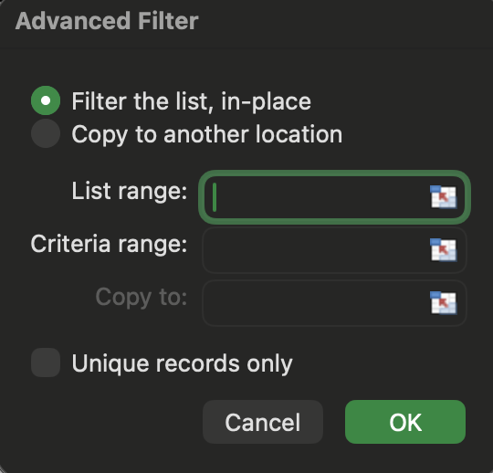
 |  | Ketentuan
 |  | 1. List Range - Data yang akan difilter
 |  | 2. Criteria Range - Kriteria Filtering
 |  | 3. Copy to - Simpan data

Dengan melakukan cara diatas akan membantu
1. Tanpa memilih item yang perlu di filter
2. Dapat melakukan filter untuk beberapa kolom

Example.
Perhatikan data input berikut ini, silahkan ubah dalam satu row
Data Source
Nama | Age
Homer | 10
Jona | 13
Alexa | 14
Dony | 10
Budi | 10
Anto | 13
Jimmy | 12

Data Filter
Age
10
12

Hasil Filter Disini
Nama | Age
Homer | 10
Dony | 10
Budi | 10
Jimmy | 12

Task.
1. Multiple Condition (AND \ OR)
2. Calculated Condition
3. Wildcard Condition

